Trọng tâm phân phối hình học
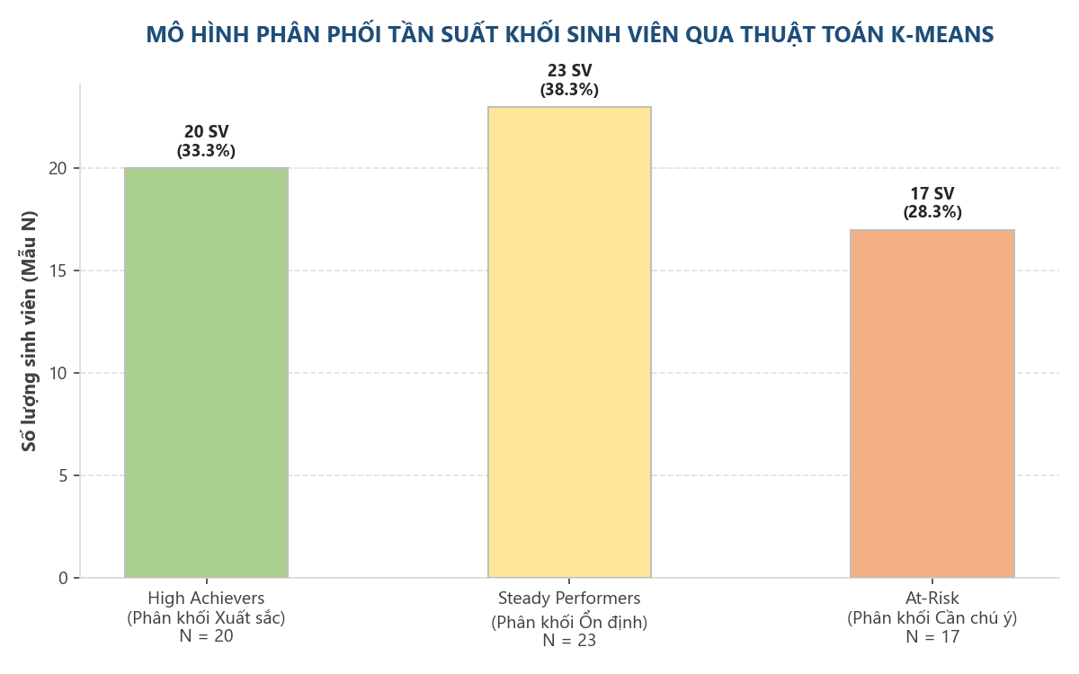
BÁO CÁO GIÁ TRỊ TRỌNG TÂM BIÊN ĐỘ PHÂN CỤM K-MEANS

Phân cụm Thuật toán (Segment) | Đặc trưng GPA cụm (Mean ± Std) | Mẫu khảo sát (N) | Tỷ lệ mẫu (%)
Cluster_High_Achievers (Phân khối Xuất sắc) | GPA trung bình: 3.14 (±0.18) | 20 | 33.3%
Cluster_Steady_Performers (Phân khối Ổn định) | GPA trung bình: 2.64 (±0.15) | 23 | 38.3%
Cluster_At_Risk (Phân khối Cần chú ý) | GPA trung bình: 2.28 (±0.15) | 17 | 28.3%
Tổng cộng mẫu thực nghiệm | - | 60 | 100.0%

